기본작업-3
기풍반 1학기 성적표

번호 | 이름 | 국어 | 영어 | 수학 | 평균 | 수학 | 수학 | 평균
01 | 김병래 | 45 | 90 | 90 | 75.00 | >=70 | <=89 | >=80
02 | 김정화 | 55 | 55 | 45 | 51.67
03 | 김대원 | 90 | 35 | 35 | 53.33 | 번호 | 이름 | 국어 | 영어 | 수학 | 평균
04 | 신동혁 | 55 | 80 | 65 | 66.67 | 05 | 이호찬 | 95 | 75 | 80 | 83.33
05 | 이호찬 | 95 | 75 | 80 | 83.33 | 10 | 길선희 | 85 | 90 | 80 | 85.00
06 | 김정기 | 30 | 55 | 95 | 60.00 | 12 | 이원철 | 60 | 95 | 85 | 80.00
07 | 송인상 | 50 | 65 | 85 | 66.67
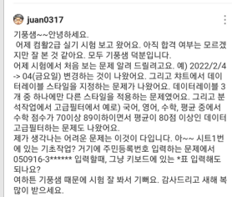
08 | 정재미 | 45 | 85 | 85 | 71.67
09 | 강진록 | 60 | 75 | 45 | 60.00
10 | 길선희 | 85 | 90 | 80 | 85.00
11 | 김태정 | 45 | 95 | 95 | 78.33
12 | 이원철 | 60 | 95 | 85 | 80.00
13 | 최영조 | 70 | 80 | 85 | 78.33
14 | 고승민 | 95 | 85 | 65 | 81.67
15 | 곽봉규 | 75 | 80 | 70 | 75.00

계산작업
[표1] |  |  |  |  | [표2]
지역 | 토지종류 | 면적(평) | 가격 |  | 이름 | 중간고사 | 기말고사 | 평가 |  | 유튜브 링크
후평동 | 대지 | 33.12 | 1,987,000 |  | 백금철 | A | A | 최우수 |  | 1. MOTH, DAY, WORKDAY 함수 | https://youtu.be/PHJbhD5fkqo
효자동 | 임야 | 125.31 | 1,253,000 |  | 김우영 | B | C |  |  | 2. INDEX, MATCH, LEFT 함수 | https://youtu.be/M-fdDIR8z6Q
온의동 | 답 | 52.2 | 1,566,000 |  | 곽봉규 | A | A | 최우수
석사동 | 임야 | 115.52 | 1,155,000 |  | 연원희 | B | C
퇴계동 | 전 | 47 | 1,410,000 |  | 전희자 | C | A | 우수
만천리 | 대지 | 62 | 3,720,000 |  | 김상미 | C | B
거두리 | 전 | 123.91 | 3,717,000 |  | 전상미 | C | C
율문리 | 답 | 115.72 | 3,472,000 |  | 김상덕 | A | B | 우수
장학리 | 임야 | 215.19 | 2,152,000 |  | 김동철 | B | A | 우수

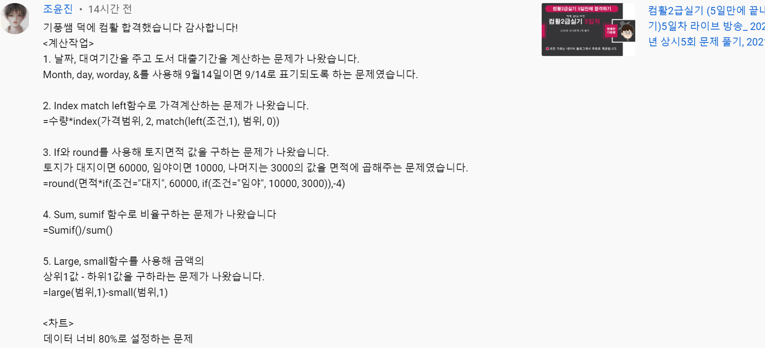
[표3] |  |  |  |  |  | [표4]
주문번호 | 커피 | 주문개수 | 가격 | 판매가격 |  | 이름 | 국어 | 영어 | 수학 | 평균
220309-001 | 아메리카노 | 4 | 4,500 | 18,000 |  | 김병래 | 45 | 90 | 90 | 75.00
220309-002 | 헤이즐넛 | 3 | 4,500 | 13,500 |  | 김정화 | 55 | 55 | 45 | 51.67
220309-003 | 카페모카 | 1 | 5,000 | 5,000 |  | 김대원 | 90 | 35 | 35 | 53.33
220309-004 | 아메리카노 | 7 | 4,500 | 31,500 |  | 신동혁 | 55 | 80 | 65 | 66.67
220309-005 | 헤이즐넛 | 1 | 4,000 | 4,000 |  | 이호찬 | 80 | 75 | 75 | 76.67
220309-006 | 아메리카노 | 2 | 4,500 | 9,000 |  | 김정기 | 30 | 55 | 95 | 60.00
220309-007 | 카페모카 | 2 | 5,000 | 10,000 |  | 송인상 | 50 | 65 | 85 | 66.67
220309-008 | 아메리카노 | 4 | 4,500 | 18,000 |  | 정재미 | 45 | 85 | 85 | 71.67
220309-009 | 바닐라라떼 | 2 | 4,500 | 9,000 |  | 강진록 | 60 | 75 | 45 | 60.00
아메리카노 판매 비율 |  |  |  | 65% |  | 평균의 최대값과 최소값의 차이 |  |  |  | 25점

[표5]
제품코드 | 부서 | 생산량 | 판매총액
KP-123-A | 원주생산 | 25 | 75,000
KP-321-B | 춘천생산 | 27 | 99,900 |  | [판매단가]
KP-123-A | 춘천생산 | 30 | 105,000 |  | 부서 | 원주생산A | 원주생산B | 춘천생산A | 춘천생산B
KP-321-B | 원주생산 | 35 | 112,000 |  | 판매가 | 3000 | 3200 | 3500 | 3700
KP-123-A | 춘천생산 | 20 | 70,000
KP-321-B | 춘천생산 | 22 | 81,400
KP-123-A | 원주생산 | 33 | 99,000
KP-321-B | 원주생산 | 35 | 112,000
KP-123-A | 춘천생산 | 40 | 140,000
KP-321-B | 원주생산 | 38 | 121,600

매크로작업
[표1]
구입품목 | 단위 | 단가 | 수량 | 구입금액
라면 | 박스 | 15,000 | 2 | 30,000
계란 | 판 | 10,000 | 3 | 30,000
파 | 단 | 7,232 | 1 | 7,232
서식
감자 | 100g | 230 | 20 | 4,600
다시다 | 1kg | 12,840 | 1 | 12,840
간장 | 1.8l | 8,770 | 2 | 17,540

차트작업
2021-2022 농구 순위

2021-2022 농구 순위
순위 | 팀 | 승 | 패
1 | 서울 SK | 35 | 10
2 | 수원 KT | 28 | 14
3 | 울산 현대모비스 | 28 | 19
4 | 안양 KGC | 24 | 18
5 | 고양 오리온 | 21 | 22
6 | 원주 DB | 19 | 25
7 | 대구 한국가스공사 | 18 | 24
8 | 창원 LG | 19 | 26
9 | 전주 KCC | 18 | 27
10 | 서울 삼성 | 9 | 34

